Hoja1
Bebida "tipo fanta" de arandanos |  | Oriol Mas Segura
 |  | Javier Figueras Domingo

Cantidad de bebida a crear [mL] | 500
% zumo de la bebida (elegido por nosotros, sin concentrar) | 25% |  |  | Referencia, FANTA NARANJA | Azucar | º Brix
Volumen de zumo de arandano [mL] | 125 |  |  | lata de fanta de 330mL | 28.1 | 28.1
% agua de arandanos | 87.8 |  |  | Cantidad de azucar cada 100mL | 8.5151515152 | 8.5151515152
Cantidad aprox. De arandanos [g] | 142.3690205

 |  |  |  | Poder edulcaorante de sacarosa | 1
 |  |  |  | Poder edulcaorante de 100mL de fanta naranja | 8.5151515152
Cantidad de azucar cada 100g de arandanos [g] | 5.82
Cantidad de azucar proveniente de los arandanos | 8.29 | en toda la bebida (500mL )
Cantidad de azucar d elos arandanos cada 100mL | 1.6571753986
Poder edulcaorante fructosa: | 1.01
Poder edulcaorante de 100mL de nuestra bebida | 1.6737471526

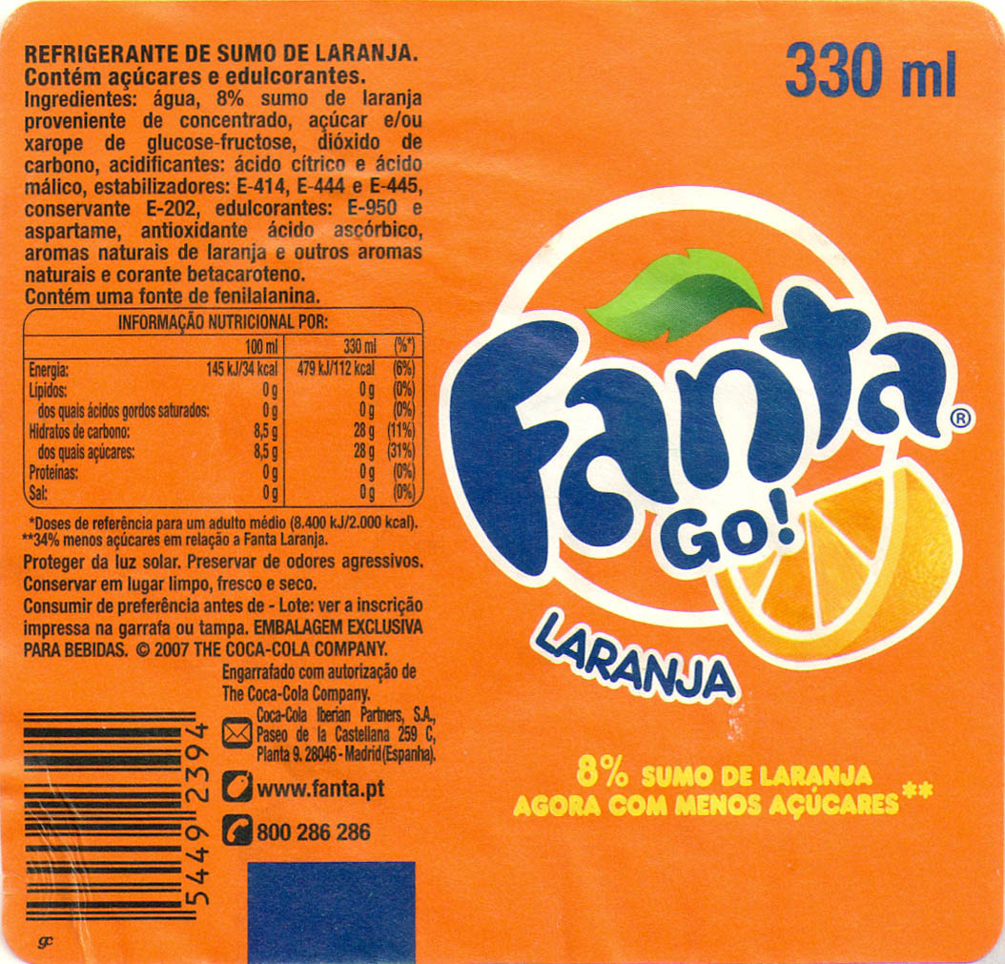
"Unidades de Dulzor" que falta para conseguir el dulzor de la fanta | 6.8414043625
Poder edulcorante de SUCRALIN | 450
Cantidad de SUCRALIN [g/100mL] | 0.015203120806
Cantidad de SUCRALIN [g/500mL] NUESTRA CANTIDAD DE BEBIDA | 0.076015604028
Cantidad de SUCRALIN [g/1L] (para ver la legalidad) | 0.15203120806 |  | Cantidad max permitida
Cantidad de SUCRALIN [mg/1L] (para ver la legalidad) | 152.03120806 | < | 300 mg/L

Ingredientes "receta" para 500mL de bebida
142 gramos de arandanos
375 mL agua
76,02 mg de sucralin
Acido citrico cantidad ???
Gas Anihidrico Carbonico [volumenes] | 2.5
Volumen de bebida a carbonatar [L] | 0.5
Anihidrico Carbonico a inyectar [L] | 1.25
Cantidad de Anihidrico Carbonico [g] | 2.5

